Sheet1
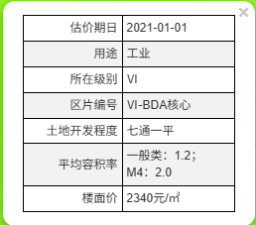
幢号 | 房号 | 面积 | 总层数 | 所在层数 | 结构 | 登记用途 | 租金 | 建安 | 成新度
1 | 101 | 1270.52 | 3 | 1 | 混合 | 办公综合楼 | 2 | 3000 | 0.68 | 非生产 | 2541.04 | 3811560 | 863.9536
1 | 201 | 1234.95 | 3 | 2 | 混合 | 办公综合楼 | 2 | 3000 | 0.68 | 非生产 | 2469.9 | 3704850 | 839.766
1 | 301 | 1174.15 | 3 | 3 | 混合 | 办公综合楼 | 2 | 3000 | 0.68 | 非生产 | 2348.3 | 3522450 | 798.422
1 | 302 | 75.75 | 3 | 3 | 混合 | 办公综合楼 | 2 | 3000 | 0.68 | 非生产 | 151.5 | 227250 | 51.51
2 | 101 | 2713.75 | 2 | 1 | 混合 | 生产车间及仓库 | 1.5 | 2500 | 0.62 | 生产 | 4070.625 | 6784375 | 1682.525
2 | 201 | 2713.75 | 2 | 2 | 混合 | 生产车间及仓库 | 1.5 | 2500 | 0.62 | 生产 | 4070.625 | 6784375 | 1682.525
2 | 202 | 62.49 | 2 | 2 | 混合 | 生产车间及仓库 | 1.5 | 2500 | 0.62 | 生产 | 93.735 | 156225 | 38.7438
3 | 101 | 894.44 | 3 | 1 | 混合 | 综合服务楼 | 1.5 | 2500 | 0.68 | 非生产 | 1341.66 | 2236100 | 608.2192
3 | 201 | 564.72 | 3 | 2 | 混合 | 综合服务楼 | 1.5 | 2500 | 0.68 | 非生产 | 847.08 | 1411800 | 384.0096
3 | 301 | 564.72 | 3 | 3 | 混合 | 综合服务楼 | 1.5 | 2500 | 0.68 | 非生产 | 847.08 | 1411800 | 384.0096
3 | 302 | 23.82 | 3 | 3 | 混合 | 综合服务楼 | 1.5 | 2500 | 0.68 | 非生产 | 35.73 | 59550 | 16.1976
4 | 101 | 41.98 | 4 | 1 | 混合 | 门卫 |  | 1500 | 0.68 | 非生产 | 0 | 62970 | 28.5464
4 | -101 | 66.36 | 4 | -1 | 混合 | 地下泵房 |  | 1500 | 0.68 | 非生产 | 0 | 99540 | 45.1248
5 | 101 | 31.49 | 1 | 1 | 混合 | 危险品仓库 |  | 1500 | 0.68 | 非生产 | 0 | 47235 | 21.4132
 |  | 11432.89 |  |  |  |  | 1.65 | 2652 | 0.65 |  | 18817.275 | 30320080 | 7444.9658

项目类型 |  |  | 1号楼-综合楼 | 2号楼-车间 | 3号楼-综合服务楼
建筑类型 |  |  | 多层 | 多层 | 多层
 |  | 地上 | 3 | 2 | 3
 |  | 地下 | 0 | 0 | 0
建筑面积 |  | 总
 |  | 地上
 |  | 地下 | - | - | -
建安造价 | 总造价 |  | 3380 | 2202 | 2206
 | 主体（含屋面、外装） | 总 | 1595 | 1520 | 1503
 |  | 地上 | 1595 | 1520 | 1443
 |  | 地下 | -
 | 装修 |  | 700 | 100 | 60
 | 机电设备 |  | 1085 | 582 | 643

Sheet3
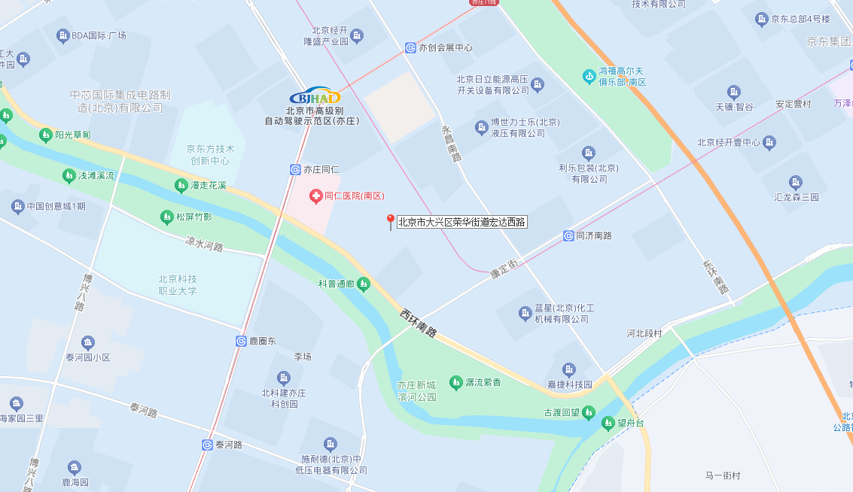
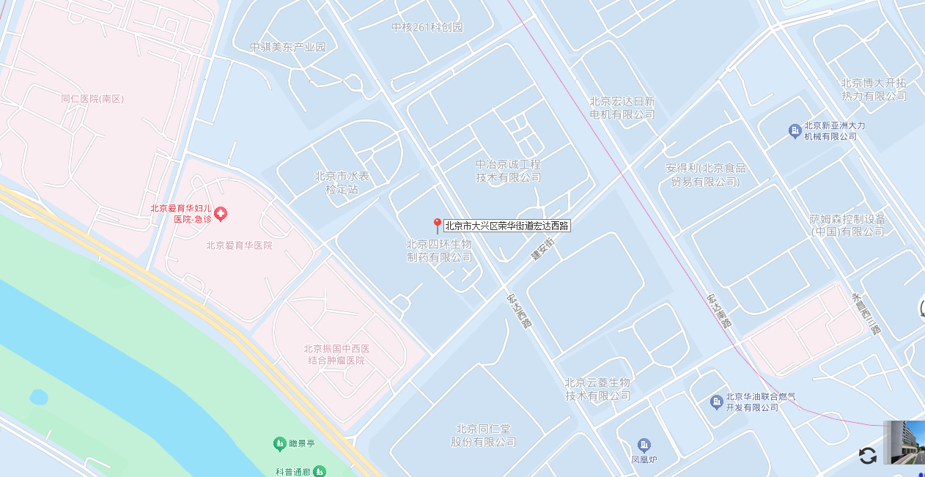

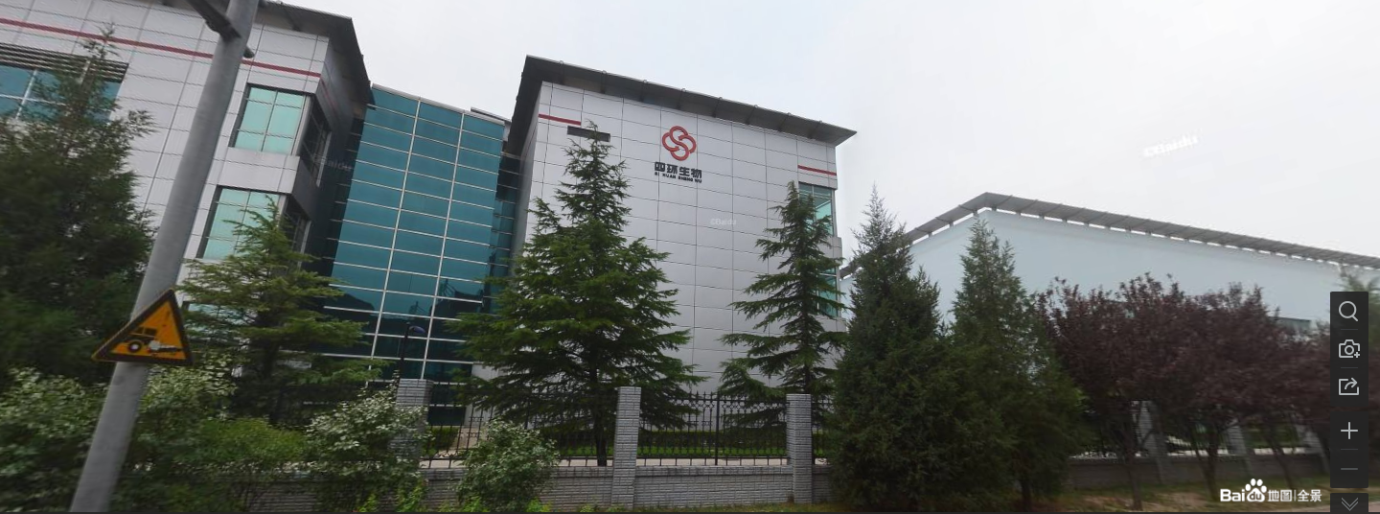
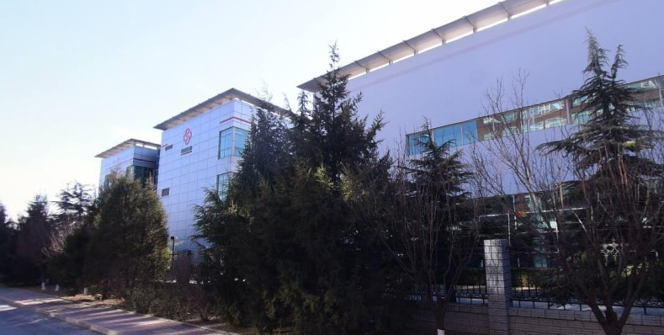

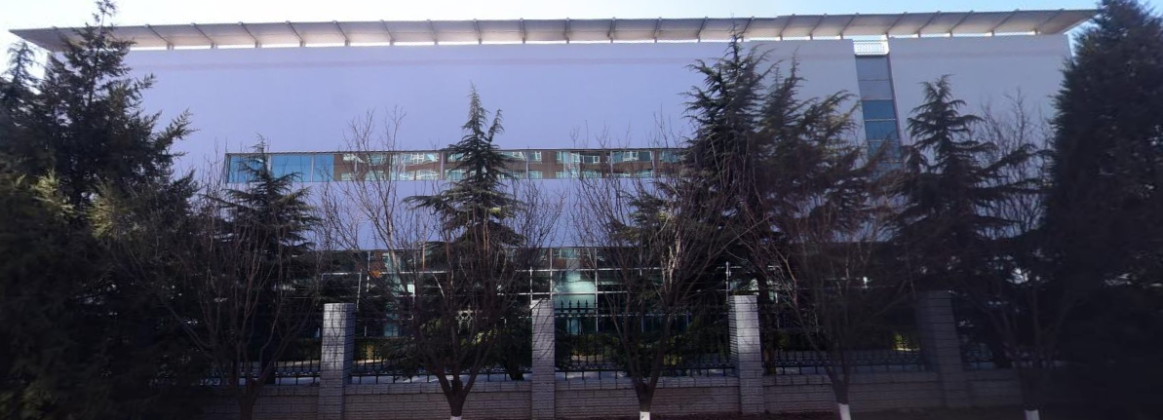
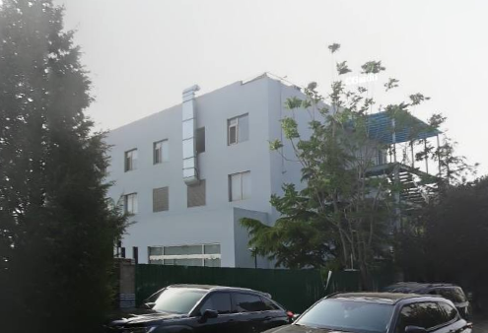

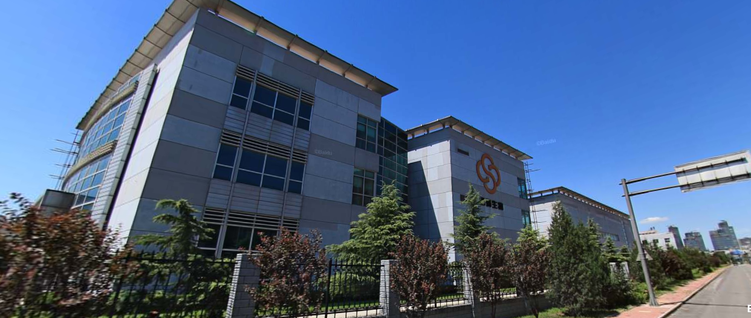

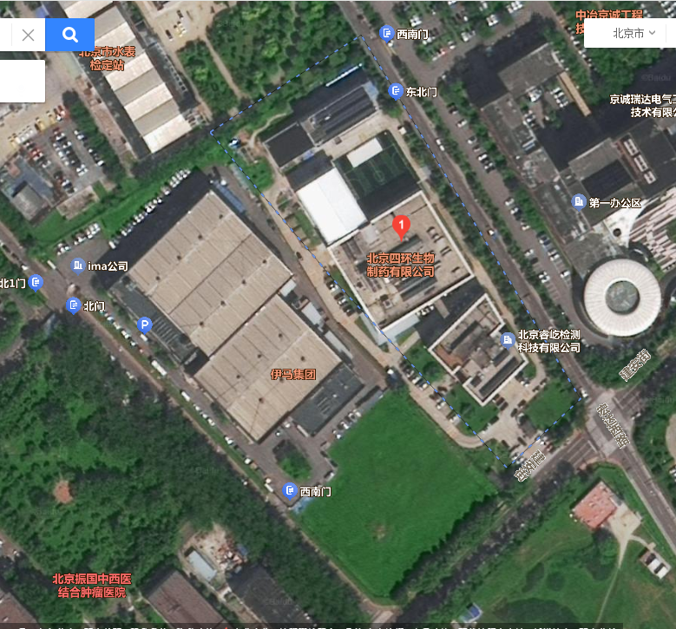

Sheet2
